상품제안서
M061 빈티지 감성 랜턴 | 상품코드: F29311

 |  |  |  |  |  |  | 02-412-0044 | www.easy1.co.kr
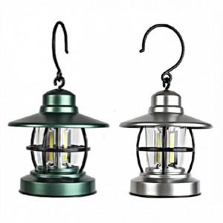

【상세/제작정보】 | 기본수량 미만 인쇄시 비용 추가.

【인쇄/포장옵션】 | 레이저, UV인쇄 / OPP(비닐)

【공급단가】 | 수량 | 100~ | 300~ | 500~ | 1,000~ | 3,000~
*VAT별도 | 단가 | 7,680원 | 7,550원 | 7,360원 | 7,230원 | 7,040원

【상품 URL】 | https://dev.easy1.co.kr:443/src/goods_detail.php?gdno=29311

